CHL
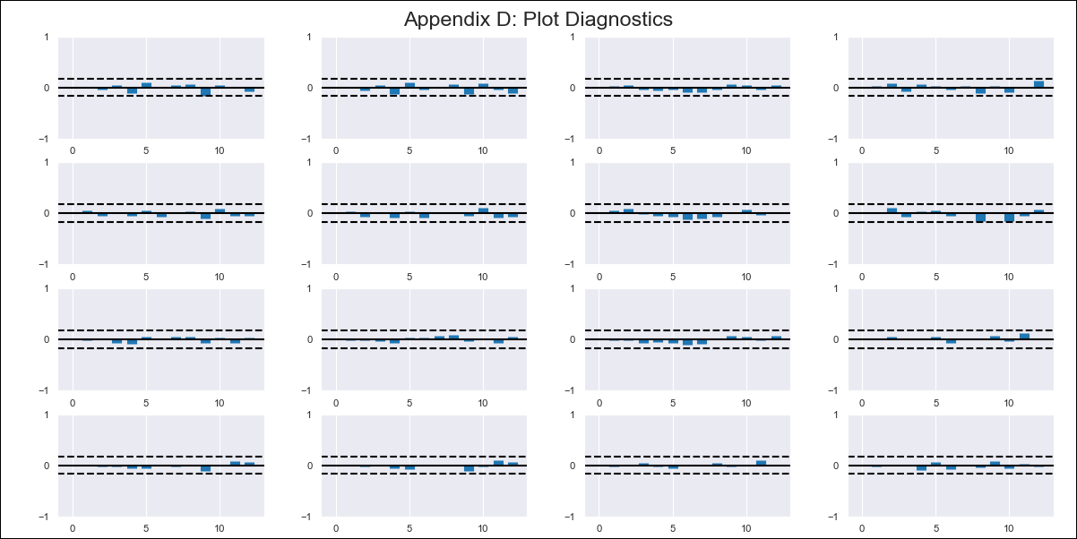
CHL - Inflation - Next 12 months forecast as of: 2024-03-01

Model | VAR - 12 | Exogenous Variables | 5.CPI Volatile, Expectativas de inflación en 11 meses, MPR_Chile
Training Data | 2010-12-01 to 2023-04-01
Test Data | 2023-04-01 to 2024-03-01

Date | Inflation Change YoY % | Lower Bound - 95% Confidence Interval | Upper Bound - 95% Confidence Interval
2024-04-01 | 2.23 | 1.71 | 2.76
2024-05-01 | 1.45 | 0.36 | 2.54
2024-06-01 | -0.2 | -1.91 | 1.5
2024-07-01 | -1.95 | -4.31 | 0.41
2024-08-01 | -3.26 | -6.3 | -0.21
2024-09-01 | -4.47 | -8.2 | -0.74
2024-10-01 | -4.92 | -9.38 | -0.45
2024-11-01 | -6.17 | -11.42 | -0.92
2024-12-01 | -6.98 | -13.03 | -0.93
2025-01-01 | -7.51 | -14.39 | -0.63
2025-02-01 | -8.74 | -16.48 | -1
2025-03-01 | -9.21 | -17.85 | -0.57

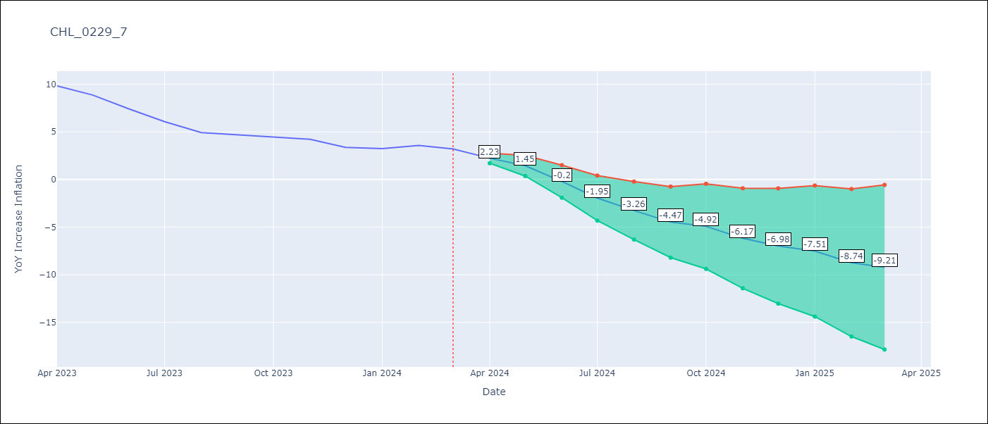

Test Metrics
RMSE | 2.35
Naive RMSE | 0.86
MAPE | 47.68%

Test Predictions
Date | Predicted | Actual
2023-04-01 | 10.09 | 9.82
2023-05-01 | 9.31 | 8.87
2023-06-01 | 7.66 | 7.4
2023-07-01 | 5.91 | 6.07
2023-08-01 | 4.6 | 4.93
2023-09-01 | 3.39 | 4.69
2023-10-01 | 2.94 | 4.45
2023-11-01 | 1.68 | 4.22
2023-12-01 | 0.88 | 3.37
2024-01-01 | 0.35 | 3.23
2024-02-01 | -0.88 | 3.57
2024-03-01 | -1.35 | 3.21

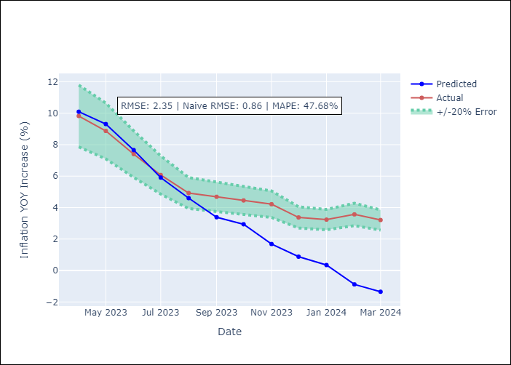

Appendix A: Model Summary
Model | VAR - 12
Sample | 2010-12-01 to 2024-03-01
No. of Observations | 160
Terms | P-value (Statistical significance)
L1.YoY Increase Inflation | 0.059009329811
L1.5.CPI Volatile | 0.66372433686
L1.Expectativas de inflación en 11 meses | 0.59283724302
L1.MPR_Chile | 0.12025248946
L2.YoY Increase Inflation | 0.008403739619
L2.5.CPI Volatile | 0.011974789209
L2.Expectativas de inflación en 11 meses | 0.76983989179
L2.MPR_Chile | 0.62343153806
L3.YoY Increase Inflation | 0.36708524211
L3.5.CPI Volatile | 0.53043465817
L3.Expectativas de inflación en 11 meses | 0.27819934216
L3.MPR_Chile | 0.40145030167
L4.YoY Increase Inflation | 0.83110608313
L4.5.CPI Volatile | 0.74527768516
L4.Expectativas de inflación en 11 meses | 0.40667972073
L4.MPR_Chile | 0.24994677472
L5.YoY Increase Inflation | 0.41024759623
L5.5.CPI Volatile | 0.28975703307
L5.Expectativas de inflación en 11 meses | 0.29777057317
L5.MPR_Chile | 0.67147920895
L6.YoY Increase Inflation | 0.069319553532
L6.5.CPI Volatile | 0.13589599568
L6.Expectativas de inflación en 11 meses | 0.25726428325
L6.MPR_Chile | 0.40319332406
L7.YoY Increase Inflation | 0.25050215127
L7.5.CPI Volatile | 0.34748606495
L7.Expectativas de inflación en 11 meses | 0.68710688207
L7.MPR_Chile | 0.014269578057
L8.YoY Increase Inflation | 0.86453880388
L8.5.CPI Volatile | 0.88230562618
L8.Expectativas de inflación en 11 meses | 0.12040290669
L8.MPR_Chile | 0.00051737996017
L9.YoY Increase Inflation | 0.52321257076
L9.5.CPI Volatile | 0.42505773739
L9.Expectativas de inflación en 11 meses | 0.10040073202
L9.MPR_Chile | 0.69750638029
L10.YoY Increase Inflation | 0.058419548524
L10.5.CPI Volatile | 0.014944008404
L10.Expectativas de inflación en 11 meses | 0.45645892678
L10.MPR_Chile | 0.93189396268
L11.YoY Increase Inflation | 0.08105349598
L11.5.CPI Volatile | 0.097002592121
L11.Expectativas de inflación en 11 meses | 0.63856340791
L11.MPR_Chile | 0.64560533703
L12.YoY Increase Inflation | 0.49222304215
L12.5.CPI Volatile | 0.22622328148
L12.Expectativas de inflación en 11 meses | 0.016304657859
L12.MPR_Chile | 0.24949342563
Assumptions | P-value

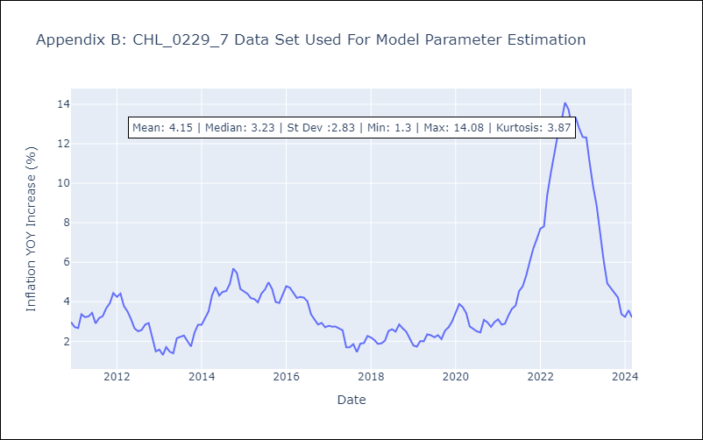

Appendix C: Residuals Analysis
Mean | 0.0
Errors AutoCorrelated? | 1.9656026028234657 | No Autocorrelation
Normal? | No

